专户
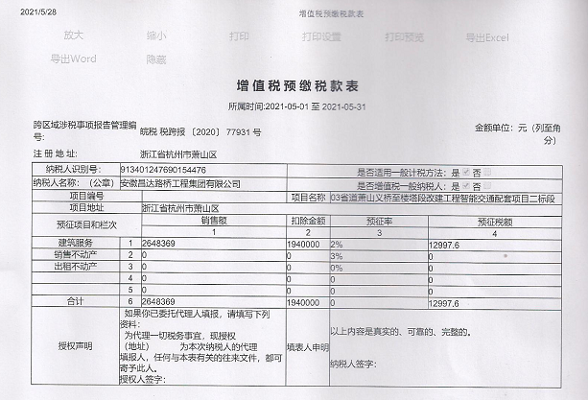
C12261 03省道萧山义桥至楼塔段改建工程智能交通配套项目二标段
中标日期 | 2020-04-08 | 中标价 | 20,181,282.00 | 负责人 | 周恒泉 | 建设单位 | 杭州萧山交通建设管理有限公司 |  |  | 专户项目
决算日期 |  | 决算价
销售开票：
开票日期 | 收入金额 | 工程地缴税 |  | 企业本地缴税 |  | 价税合计 | 到款情况 |  |  |  | 专户结息日期 | 金额 | 是否登记
 |  | 税率 | 增值税额 | 税率 | 增值税额 |  | 日期 | 金额 | 银行 | 2021.5.28预缴税款差额部分金额 | 2020-09-21 | 277.85 | 否
2020-08-11 | 1,851,493.76 | 2% | 37,029.88 | 7% | 129,604.56 | 2,018,128.20 | 2020-08-31 | 84,761.00 | 专户（农民工工资） | 1940000
2020-11-26 | 5,786,639.45 | 2% | 115,732.79 | 7% | 405,064.76 | 6,307,437.00 | 2020-08-31 | 1,327,928.74 | 专户
2021-05-28 | 2,429,696.33 | 2% | 12,997.60 | 7% | 205,675.07 | 2,648,369.00 | 2020-09-04 | 569,112.46 | 专户
 | 0.00 | 2% | 0.00 | 7% | 0.00 |  | 2020-9- | 36,326.00 | 专户（农民工工资）
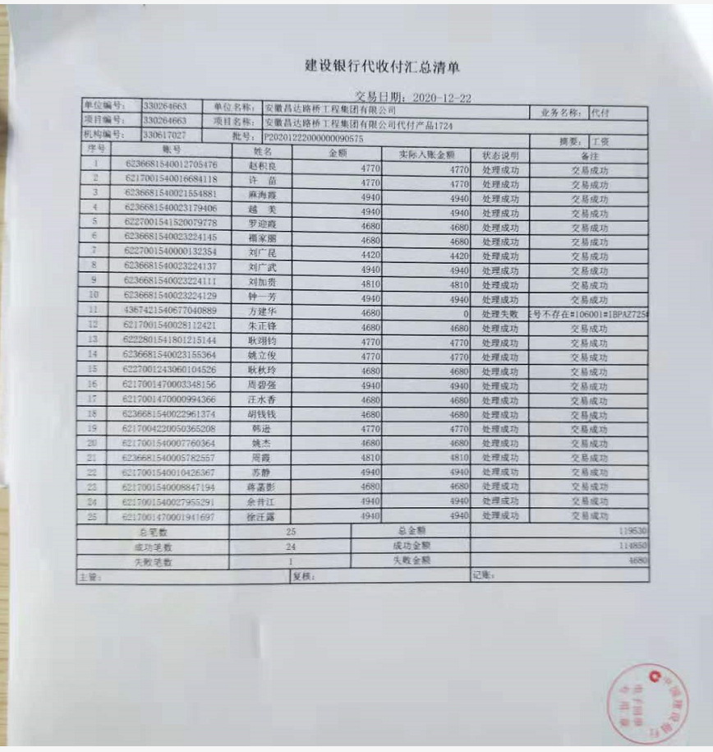
 | 0.00 |  | 0.00 |  | 0.00 |  | 2021-01-07 | 5,797,781.00 | 专户
 | 0.00 |  |  |  | 0.00 |  | 2021-01-07 | 509,656.00 | 专户（农民工工资）

合计 | 10,067,829.54 |  | 165,760.26 |  | 740,344.40 | 10,973,934.20 |  | 8,325,565.20
材料发票： |  |  |  |  |  |  |  | 630743.00
认证日期 | 成本金额 | 份数 | 类型 | 税率 | 进项税额 | 价税合计 | 付款日期 | 付款金额 | 银行 | 销货单位 | 货物 | 合同 | 发货单 | 备注
2020-06-01 | 70,200.00 |  | 专 | 6% | 4,212.00 | 74,412.00 |  |  |  | 太平财产保险有限公司杭州市萧山支公司 | 建筑工程一切险
2020-06-01 | 19,038.94 |  | 专 | 6% | 1,142.34 | 20,181.28 |  |  |  | 太平财产保险有限公司杭州市萧山支公司 | 建设工程施工人员团体意外伤害险
2020-06-01 | 7,598.47 |  | 专 | 6% | 455.91 | 8,054.38 |  |  |  | 中国人寿财产保险股份有限公司杭州市中心支公司 | 建设工程施工合同履约保证金险
 |  |  |  |  |  |  | 2020-06-09 | -19,640.00 |  | 宁波恒浩交通建设有限公司
 | 0.00 |  |  |  | 0.00 |  | 2020-06-09 | -87,460.00 |  | 宁波恒浩交通建设有限公司
 | 0.00 |  |  |  | 0.00 |  | 2020-06-09 | 19,640.00 |  | 天台晨熙交通设施有限公司 | 交通安全设施
 | 0.00 |  |  |  | 0.00 |  | 2020-06-09 | 87,460.00 |  | 浙江智元通信设备科技有限公司 | 杆件
2020-08-01 | 18,466.73 |  | 专 | 13% | 2,400.67 | 20,867.40 |  |  |  | 上海沪旷实业发展有限公司 | 镀锌管、角管 | 有 |  | 合同价18450
2020-08-01 | 520,741.75 |  | 专 | 3% | 15,622.25 | 536,364.00 |  |  |  | 浙江昕扬建筑劳务有限公司 | 劳务 | 有 |  | 2020-475#-893940
2020-08-01 | 255,192.92 |  | 专 | 13% | 33,175.08 | 288,368.00 |  |  |  | 浙江智元通信设备科技有限公司 | 立柱等 | 有 |  | 合同价437450
2020-08-01 | 386,106.90 | 4份 | 专 | 13% | 50,193.90 | 436,300.80 |  |  |  | 杭州朗美建设有限公司 | PE管47424米 | 有 |  | 合同价637560
2020-08-01 | 19,640.00 |  | 普 |  | 0.00 | 19,640.00 |  |  |  | 天台晨熙交通设施有限公司 | 交通安全设施 | 有
 | 0.00 |  |  |  | 0.00 |  | 2020-08-17 | -24,000.00 | 徽行 | 宁波恒浩交通建设有限公司
 | 0.00 |  |  |  | 0.00 |  | 2020-08-17 | 24,000.00 | 中行 | 中国人民财产保险股份有限公司杭州市分公司
 | 0.00 |  |  |  | 0.00 |  | 2020-08-21 | -245,000.00 | 徽行 | 宁波恒浩交通建设有限公司
 | 0.00 |  |  |  | 0.00 |  | 2020-08-24 | 245,000.00 | 中行 | 浙江浙大中控信息技术有限公司 | 中控交通信号控制机
2020-08-01 | 458,161.93 | 5份 | 专 | 13% | 59,561.05 | 517,722.98 |  |  |  | 浙江瑞策信息技术有限公司 | 电缆、电源线、控制线 | 有 |  | 合同价860404.98
2020-08-01 | 22,641.51 |  | 专 | 6% | 1,358.49 | 24,000.00 |  |  |  | 中国人民财产保险股份有限公司杭州市分公司 | 农民工工资履约保证金保险
2020-09-01 | 442,477.88 | 6份 | 专 | 13% | 57,522.12 | 500,000.00 |  |  |  | 台州市卡英电子科技有限公司 | 雷达测速仪 | 有
2020-09-01 | 15,929.20 | 1份 | 专 | 13% | 2,070.80 | 18,000.00 |  |  |  | 浙江博华瑞城智能科技有限公司 | 室外单模4芯光缆1000米 | 有
2020-09-01 | 216,814.16 | 1份 | 专 | 13% | 28,185.84 | 245,000.00 |  |  |  | 浙江浙大中控信息技术有限公司 | 中控交通信号控制机 | 有 |  | 合同价245000
 | 0.00 |  |  |  | 0.00 |  | 2020-09-14 | 436,300.80 | 专户 | 杭州朗美建设有限公司 | PE管
 | 0.00 |  |  |  | 0.00 |  | 2020-09-14 | 20,867.40 | 专户 | 上海沪旷实业发展有限公司 | 镀锌钢管、扁钢
 | 0.00 |  |  |  | 0.00 |  | 2020-09-14 | 250,000.00 | 专户 | 台州市卡英电子科技有限公司 | 卡英，测速仪
 | 0.00 |  |  |  | 0.00 |  | 2020-09-14 | 18,000.00 | 专户 | 浙江博华瑞城智能科技有限公司 | 光缆采购
 | 0.00 |  |  |  | 0.00 |  | 2020-09-14 | 200,878.00 | 专户 | 浙江智元通信设备科技有限公司 | 杆件
 | 0.00 |  |  |  | 0.00 |  | 2020-09-14 | 352,130.00 | 专户 | 安徽昌达路桥工程集团有限公司 | 退前期垫付材料款
2020-10-01 | 158,560.18 | 2份 | 专 | 13% | 20,612.82 | 179,173.00 |  |  |  | 浙江智元通信设备科技有限公司 | 人行信号灯杆件、电子警察杆件 | 有 |  | 合同价437450
 | 0.00 |  |  |  | 0.00 |  | 2020-11-06 | 178,919.50 | 专户 | 浙江智元通信设备科技有限公司 | 信号灯、杆件、钢筋笼基础
 | 0.00 |  |  |  | 0.00 |  | 2020-12-22 | 120,000.00 | 专户 | 台州市卡英电子科技有限公司 | 卡英，测速仪
 |  |  |  |  | 0.00 |  | 2020-12-22 | 119,530.00 | 农民工工资 | 农民工工资（浙江昕扬建筑劳务有限公司 ）
 | 0.00 |  |  |  | 0.00 |  | 2020-11-06 | 160,000.00 | 专户 | 浙江瑞策信息技术有限公司 | 电线、电缆
 | 0.00 |  |  |  | 0.00 |  | 2020-11-30 | 103,699.40 | 专户 | 浙江智元通信设备科技有限公司 | 杆件及基础笼
2020-11-01 | 480,070.80 | 1份 | 专 | 13% | 62,409.20 | 542,480.00 |  |  |  | 浙江瑞策信息技术有限公司 | 接入交换机、交换机、光纤收发器 | 有 |  | 合同价547925（0039）
2020-11-01 | 303,258.41 | 1份 | 专 | 13% | 39,423.59 | 342,682.00 |  |  |  | 浙江瑞策信息技术有限公司 | 电源线、信号灯、机动车箭头灯 | 有 |  | 合同价860404.98（0030）
2020-11-01 | 1,266,078.76 | 3份 | 专 | 13% | 164,590.24 | 1,430,669.00 |  |  |  | 浙江瑞策信息技术有限公司 | LED频闪灯、红绿灯检测器、雷达测速仪等 | 有 |  | 合同价1430669（0033）
2020-12-01 | 10,177.71 |  | 杂票 |  | 0.00 | 10,177.71 |  |  |  | 间接费用
2020-12-01 | 17,971.20 |  | 杂票 |  | 0.00 | 29,952.00 |  |  |  | 间接费用（招待费）
 | 0.00 |  |  |  | 0.00 |  | 2021-1- | 1,251,000.00 | 专户 | 中国电信股份有限公司杭州萧山区分公司 | 光纤使用费
 | 0.00 |  |  |  | 0.00 |  | 2021-1- | 130,000.00 | 专户 | 台州市卡英电子科技有限公司 | 卡英，测速仪
2021-01-01 | 1,385,805.31 | 2份 | 专 | 13% | 180,154.69 | 1,565,960.00 |  |  |  | 浙江瑞策信息技术有限公司 | 云存储元数据节点等 | 有 | 有 | 合同价1565960
 | 0.00 |  |  |  | 0.00 |  | 2021-01-26 | 420,040.00 | 专户 | 浙江昕扬建筑劳务有限公司 | 劳务
 | 0.00 |  |  |  | 0.00 |  | 2021-02-01 | 1,565,960.00 | 专户 | 浙江瑞策信息技术有限公司 | 海康设备材料
 | 0.00 |  |  |  | 0.00 |  | 2021-02-01 | 1,430,669.00 | 专户 | 浙江瑞策信息技术有限公司 | 大华设备材料
 | 0.00 |  |  |  | 0.00 |  | 2021-02-01 | 450,000.00 | 专户 | 浙江瑞策信息技术有限公司 | 电线电缆
2021-02-01 | 115,578.05 | 2份 | 专 | 13% | 15,025.15 | 130,603.20 |  |  |  | 杭州朗美建设有限公司 | PE管 | 有 |  | 合同价637560
2021-02-01 | 1,147,706.42 | 13份 | 专 | 9% | 103,293.58 | 1,251,000.00 |  |  |  | 中国电信股份有限公司杭州分公司 | 光纤使用费 | 有 |  | 合同价1251000
 | 0.00 |  |  |  | 0.00 |  | 2021-02-08 | 130,603.20 | 专户 | 杭州朗美建设有限公司 | PE管
2021-02-01 | 224,912.62 | 1份 | 专 | 3% | 6,747.38 | 231,660.00 |  |  |  | 宁波汇家建筑劳务有限公司 | 劳务费 | 有 |  | 合同价4035067.4
 |  |  |  |  |  |  | 2021-2- | 231,660.00 | 专户 | 宁波汇家建筑劳务有限公司 | 劳务费
2021-03-01 |  | 1份 | 专 | 3% | 10,414.83 | 357,576.00 |  |  |  | 浙江昕扬建筑劳务有限公司 | 劳务 | 有 |  | 2020-475#-893940
 |  |  |  |  |  |  | 2021-03-26 | 38,605.00 | 农民工工资 | 浙江昕扬建筑劳务有限公司 | 按工资表发放
 |  |  |  |  |  |  | 2021-04-21 | 175,000.00 | 专户 | 浙江浙大中控信息技术有限公司 | 中控交通信号控制机
 |  |  |  |  |  |  | 2021-05-10 | 10,408.00 | 专户 | 浙江智元通信设备科技有限公司 | 杆件预付款
 |  |  |  |  |  |  | 2021-05-19 | 86,495.00 | 农民工工资 | 浙江昕扬建筑劳务有限公司 | 劳务费

 | 0.00 |  |  |  | 0.00
 | 0.00 |  |  |  | 0.00 |  | 2021-01-13 | -126,148.74 | 收 | 到账管理费2%
 | 0.00 |  |  |  | 0.00 |  | 2021-01-13 | -63,074.37 | 收 | 企税1%
 | 0.00 |  |  |  | 0.00 |  | 2021-01-13 | -9,000.00 | 收 | 建造师暂用费（1500*4个月）
 | 0.00 |  |  |  | 0.00 |  | 2021-01-13 | -3,471.98 | 收 | 2020年11月开票水利基金
 | 0.00 |  |  |  | 0.00 |  | 10次 | 9,000.00 | 扣 | 建造师暂用费（1500*4个月）
 | 0.00 |  |  |  | 0.00 |  | 10次 | 63,074.37 | 扣 | 企税1%
 | 0.00 |  |  |  | 0.00 |  | 10次 | 3,471.98 | 扣 | 2020年11月开票水利基金
 | 126,148.74 |  |  |  | 0.00 | 126,148.74 | 10次 | 126,148.74 | 扣 | 到账管理费2%
 | 0.00 |  |  |  | 0.00 |  | 2020-11-06 | 30.00 | 专户 | 扣2笔转账手续费
 | 0.00 |  |  |  | 0.00 |  | 2020-09-16 | 65.00 | 专户 | 扣5笔转账手续费
 | 0.00 |  |  |  | 0.00 |  | 2020-09-01 | 100.00 | 专户欠费补收
 | 0.00 |  |  |  | 0.00 |  | 2020-09-01 | 360.00 | 专户欠费补收
 | 0.00 |  |  |  | 0.00 |  | 2020-09-01 | 360.00 | 专户欠费补收
 | 0.00 |  |  |  | 0.00 |  | 2020-09-01 | 100.00 | 专户欠费补收
 | 0.00 |  |  |  | 0.00 |  | 1次 | 0.26 | 调整 | 多转
 | 0.00 |  |  |  | 0.00 |  | 2020-09-10 | -62,605.00 | 收 | 第一次所有费用（6项）
 | 0.00 |  |  |  | 0.00 |  | 1次 | 500.00 | 扣 | 外经证
 | 0.00 |  |  |  | 0.00 |  | 1次 | 100.00 | 扣 | 退周转金转账费
 | 0.00 |  |  |  | 0.00 |  | 1次 | 350.00 | 扣 | 前期周转金转材料款转账手续费
 | 40,362.56 |  |  |  | 0.00 | 40,362.56 | 1次 | 40,362.56 | 扣 | 到账管理费2%
 | 0.00 |  |  |  | 0.00 |  | 1次 | 20,181.28 | 扣 | 企税1%
 | 0.00 |  |  |  | 0.00 |  | 1次 | 1,110.90 | 扣 | 水利基金
合计 | 7,729,641.15 |  |  |  | 858,571.93 | 8,947,355.05 |  | 7,881,780.30
应提供成本 | 9,665,116.36 |  |  |  |  | 2026579.15 | 可支付金额 | 443,784.90
尚需提供成本 | 1,935,475.21
公司代缴税金：
税种 | 税额 |  | 税种 | 税率 | 税额 | 2020年11月开票税金 | 2021年5月开票税金
企业所得税 | 483,868.80 |  | 增值税 | 差额 | -118,227.53
印花税 | 3,292.18 | 异地已交 | 城市维护建设税 | 0.07 | -8,275.93
水利基金 | 6,040.70 | 未交 | 教育费附加 | 0.03 | -3,546.83
 |  |  | 地方教育费附加 | 0.02 | -2,364.55
小计 | 493,201.68 |  | 小计 |  | -132,414.84
 |  |  | 印花税 | 0.0003 | 3,292.18 | 0.00 | 794.51
 |  |  | 水利基金 | 0.0006 | 6,040.70 | 3,471.98 | 1,457.82
 |  |  | 小计 |  | 9,332.88 |  | 2,252.33
 |  |  | 合计 |  | -123,081.96
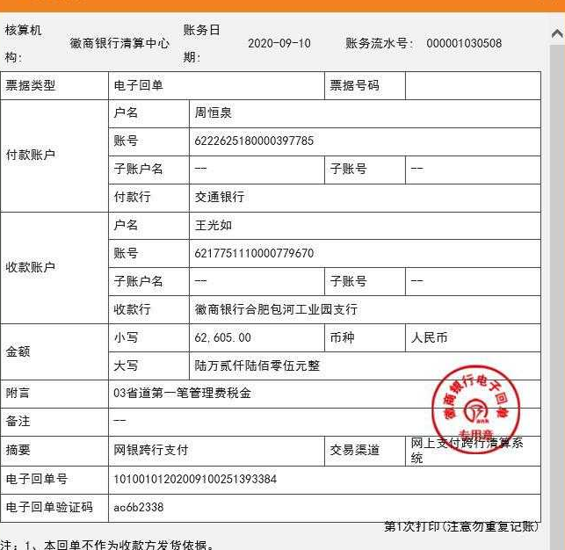
 |  |  | 企业所得税 | 0.01 | 109,739.34 | 63,074.37 | 26,483.69

 |  | 1次

 |  | 2次

